Sheet1
C13289 肥西县公安局交管大队三河中队业务用房建设项目
中标日期 | 2021-02-07 | 中标价 | 7,291,906.01 | 负责人 | 赵友权18096664336 | 建设单位 | 肥西县城乡建设投资（集团）有限公司913401235621956712 |  |  | 安徽省合肥市肥西县上派镇馆驿路肥西农商行20楼0551-68858025
决算日期 |  | 决算价 |  |  |  |  |  |  |  | 中行肥西支行 176708137348
销售开票：
开票日期 | 收入金额 | 工程地缴税 |  | 企业本地缴税 |  | 价税合计 | 到款情况
 |  | 税率 | 增值税额 | 税率 | 增值税额 |  | 日期 | 金额 | 银行
2021-09-10 | 2,510,790.83 | 2% | 50,215.82 | 7% | 175,755.36 | 2,736,762.00 | 2021-09-16 | 547,352.00 | 农民工专户
 | 0.00 | 2% | 0.00 | 7% | 0.00 |  | 2021-09-17 | 2,189,410.00 | 新中行
 | 0.00 | 2% | 0.00 | 7% | 0.00
 | 0.00 | 2% | 0.00 | 7% | 0.00
合计 | 2,510,790.83 |  | 50,215.82 |  | 175,755.36 | 2,736,762.00 |  | 2,736,762.00
材料发票：
认证日期 | 成本金额 | 份数 | 类型 | 税率 | 进项税额 | 价税合计 | 付款日期 | 付款金额 | 银行 | 销货单位 | 货物 | 合同 | 发货单 | 备注
2021-03-01 | 61,306.60 | 1份 | 专 | 6% | 3,678.40 | 64,985.00 |  |  |  | 肥西县公共资源交易有限责任公司 | 中标服务费
 | 0.00 |  |  |  | 0.00 |  | 2021-03-30 | -300,000.00 | 徽行 | 李华
 | 0.00 |  |  |  | 0.00 |  | 2021-03-30 | 300,000.00 | 中行 | 合肥风之清贸易有限公司 | 钢筋款
 | 0.00 |  |  |  | 0.00 |  | 2021-04-30 | -200,000.00 | 徽行 | 李华
 | 0.00 |  |  |  | 0.00 |  | 2021-04-30 | 200,000.00 | 中行 | 安徽省巢湖恒信水泥有限公司 | 混凝土
 | 0.00 |  |  |  | 0.00 |  | 2021-05-19 | -100,000.00 | 徽行 | 李华
 | 0.00 |  |  |  | 0.00 |  | 2021-05-20 | 100,000.00 | 中行 | 安徽省巢湖恒信水泥有限公司 | 水泥材料款
 |  |  |  |  |  |  | 2021-07-05 | -200,000.00 | 徽行 | 李华
 | 0.00 |  |  |  | 0.00 |  | 2021-07-06 | 41,805.70 | 中行 | 合肥风之清贸易有限公司 | 钢筋款
 | 0.00 |  |  |  | 0.00 |  | 2021-07-06 | 158,194.30 | 中行 | 合肥风之清贸易有限公司 | 钢筋款
 | 0.00 |  |  |  | 0.00 |  | 2021-07-15 | 219,745.12 | 中行 | 合肥风之清贸易有限公司 | 钢筋款
 | 0.00 |  |  |  | 0.00 |  | 2021-07-13 | -219,745.12 | 徽行 | 李华
 | 0.00 |  |  |  | 0.00 |  | 2021-08-03 | -30,000.00 | 徽行 | 李华
 | 0.00 |  |  |  | 0.00 |  | 2021-08-06 | 30,000.00 | 中行 | 庐江县银鑫建材有限公司 | 烧结空心砖 | 13289-2021-010#-60900
 | 0.00 |  |  |  | 0.00 |  | 2021-08-09 | -17,000.00 | 徽行 | 李华
 | 0.00 |  |  |  | 0.00 |  | 2021-08-25 | 17,000.00 | 中行 | 安徽瑞迅电梯有限公司 | 电梯采购 | 13289-2021-011#-129000
2021-09-01 | 676,470.29 | 8份 | 专 | 13% | 87,941.14 | 764,411.43 |  |  |  | 合肥风之清贸易有限公司 | 抗震螺纹钢 | 13289-2021-001#、003#（2021-191、317）-341805.7、573881.36 | 有
2021-09-01 | 353,982.30 | 4份 | 专 | 13% | 46,017.70 | 400,000.00 |  |  |  | 庐江县顺茂建材销售有限公司 | 模板、木方 | 13289-2021-006#（2021-356）-400000
2021-09-01 | 49,955.66 | 1份 | 专 | 13% | 6,494.24 | 56,449.90 |  |  |  | 庐江县银鑫建材有限公司 | 空心砖 | 13289-2021-010#（2021-371）-60900
2021-09-01 | 265,486.73 | 3份 | 专 | 13% | 34,513.27 | 300,000.00 |  |  |  | 安徽省巢湖恒信水泥有限公司 | 水泥材料款 | 13289-2021-002#（2021-238）-506000
2021-09-01 | 19,417.48 | 1份 | 专 | 3% | 582.52 | 20,000.00 |  |  |  | 安徽安旭起重设备安装有限公司 | 设备租赁费 | 13289-2021-009（#2021-360）-50000
2021-09-01 | 5,171.68 | 1份 | 专 | 13% | 672.32 | 5,844.00 |  |  |  | 合肥鼎源诚五金机电设备有限公司 | 止水钢板
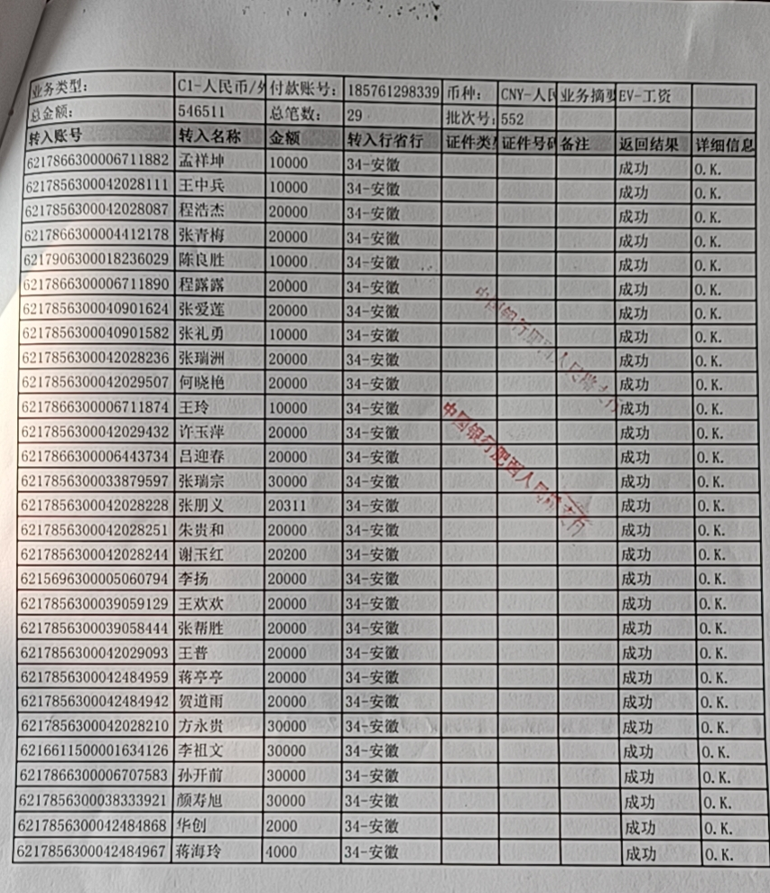
2021-09-01 | 5,523.89 | 1份 | 专 | 13% | 718.11 | 6,242.00 |  |  |  | 安徽星丰线缆有限公司 | 铜铝鼻、胶布
2021-09-01 | 10,000.00 | 1份 | 专 | 9% | 900.00 | 10,900.00 |  |  |  | 肥西县刘河自来水厂 | 自来水管道安装
2021-09-01 | 3,794.50 | 5份 | 专 | 13% | 493.29 | 4,287.79 |  |  |  | 国网安徽省电力有限公司肥西县供电公司 | 电费
 | 0.00 |  |  |  | 0.00 |  | 2021-9- | 546,511.00 | 农民工专户 | 安徽千联建设工程有限公司 | 劳务 | 13289-2021-007#（2021-357号）-2013326.03
 | 0.00 |  |  |  | 0.00 |  | 2021-09-28 | 44,666.31 | 中行 | 合肥风之清贸易有限公司 | 钢筋款
 | 0.00 |  |  |  | 0.00 |  | 2021-09-28 | 26,449.90 | 中行 | 庐江县银鑫建材有限公司 | 空心砖
2021-09-01 | 203,382.69 | 3 | 专 | 13% | 26,439.75 | 229,822.44 |  |  |  | 安徽省巢湖恒信水泥有限公司 | 水泥 | 13289-2021-002#（2021-238）-506000
2021-09-01 | 1,616.81 | 1 | 专 | 13% | 210.19 | 1,827.00 |  |  |  | 庐江县银鑫建材有限公司 | 空心砖 | 13289-2021-010#（2021-371）-60900
2021-09-01 | 169,000.00 | 1 | 专 | 9% | 15,210.00 | 184,210.00 |  |  |  | 合肥兵顺架业有限公司 | 专业分包 | 13289-2021-008#（2021-358号）-184210
 | 0.00 |  |  |  | 0.00 |  | 2021-09-30 | 70,000.00 | 中行 | 合肥兵顺架业有限公司 | 专业分包
 | 0.00 |  |  |  | 0.00 |  | 2021-10-08 | 229,822.44 | 中行 | 安徽省巢湖恒信水泥有限公司 | 水泥
 | 0.00 |  |  | 9% | 0.00 |  | 2021-09-30 | 400,000.00 | 中行 | 庐江县顺茂建材销售有限公司 | 模板、木方
 | 0.00 |  |  |  | 0.00 |  | 2021-09-30 | 20,000.00 | 中行 | 安徽安旭起重设备安装有限公司 | 机械租赁
 | 0.00 |  |  |  | 0.00 |  | 2021-09-30 | 23,760.00 | 中行 | 安徽煜旭建材有限公司 | 砌墙砖 | 13289-2021-016#-36000 |  | 发票暂未收到
 | 0.00 |  |  |  | 0.00 |  | 2021-10-11 | -112,000.00 | 徽行 | 李华
 | 0.00 |  |  |  | 0.00 |  | 2021-10-18 | 112,000.00 | 中行 | 安徽瑞迅电梯有限公司 | 电梯采购
 | 0.00 |  |  |  | 0.00 |  | 2021-10-20 | 500,000.00 | 徽行 | 李华 | 退垫付材料款
 | 0.00 |  |  |  | 0.00 |  | 2021-10-22 | 114,210.00 | 中行 | 合肥兵顺架业有限公司 | 外架
 | 0.00 |  |  |  | 0.00 |  |  | 17,000.00 | 中行 | 安徽瑞迅电梯有限公司 | 电梯安装 | 13289-2021-013#-34000
 | 0.00 |  |  |  | 0.00 |  | 2021-11-19 | 19,390.00 | 中行 | 安徽羽泉五金机电工程有限公司 | 消防泵、排污泵 | 13289-2021-017#-19390
 | 0.00 |  |  |  | 0.00 |  | 2021-11-19 | 129,917.60 | 中行 | 合肥华俊建筑安装工程有限公司 | 吊顶 | 13289-2021-027#-162397 |  | 审批后金额按80%支付（162397.00）
 | 0.00 |  |  |  | 0.00 |  | 2021-11-19 | 130,519.00 | 中行 | 安徽拓科建材有限公司 | 瓷砖 | 13289-2021-031#-130519
2021-11-01 | 3,862.51 | 3 | 专 | 13% | 502.12 | 4,364.63 |  |  |  | 国网安徽省电力有限公司肥西县供电公司 | 电费
2021-11-01 | 21,026.55 | 1 | 专 | 13% | 2,733.45 | 23,760.00 |  |  |  | 安徽煜旭建材有限公司 | 砌墙砖 | 13289-2021-016#（2021-524号）-36000
2021-11-01 | 7,085.31 | 1 | 专 | 13% | 921.09 | 8,006.40 |  |  |  | 安徽筑阜建设工程有限公司 | 玻璃棉保温隔声板
 | 0.00 |  |  |  | 0.00 |  | 2021-12-07 | 22,000.00 | 中行 | 安徽安旭起重设备安装有限公司 | 电梯租赁
 | 0.00 |  |  |  | 0.00 |  | 2021-12-07 | 9,320.00 | 中行 | 安徽齐伟建材有限公司 | 隔断
2021-12-01 | 501,386.24 | 6 | 专 | 9% | 45,124.76 | 546,511.00 |  |  |  | 安徽环路建设有限公司（安徽千联建设工程有限公司-变更） | 工程劳务费 | 13289-2021-007#（2021-357号）-2013326.03
2021-12-01 | 48,672.57 | 1 | 专 | 13% | 6,327.43 | 55,000.00 |  |  |  | 合肥凯发建材有限公司 | 电熔配件 | 13289-2021-033#（2021-704号）-55000 | 有
2021-12-01 | 17,159.29 | 2 | 专 | 13% | 2,230.71 | 19,390.00 |  |  |  | 安徽羽泉五金机电工程有限公司 | 增压泵 | 13289-2021-017#（2021-555号）-19390 | 有
2021-12-01 | 119,190.46 | 2 | 专 | 9% | 10,727.14 | 129,917.60 |  |  |  | 合肥华俊建筑安装工程有限公司 | 工程款 | 13289-2021-027#（2021-612号）-162397 | 有
2021-12-01 | 100,917.43 | 2 | 专 | 9% | 9,082.57 | 110,000.00 |  |  |  | 合肥华俊建筑安装工程有限公司 | 工程款 | 13289-2021-029#（2021-618号）-110000 | 有
2021-12-01 | 1,016.36 | 1 | 专 | 13% | 132.13 | 1,148.49 |  |  |  | 国网安徽省电力有限公司肥西县供电公司 | 电费
2021-12-01 | 21,359.22 | 1 | 专 | 3% | 640.78 | 22,000.00 |  |  |  | 安徽安旭起重设备安装有限公司 | 设备租赁费 | 13289-2021-009（#2021-360）-50000
2021-12-01 | 11,150.44 | 1 | 专 | 13% | 1,449.56 | 12,600.00 |  |  |  | 安徽传虎建筑装饰有限公司 | ERS线条 | 13289-2021-032（2021-676号）#12600
2021-12-01 | 174,027.03 | 2 | 专 | 13% | 22,623.51 | 196,650.54 |  |  |  | 合肥建磊工程有限公司 | 铝合金门窗 | 13289-2021-028#（2021-617号）-245813.18
2021-12-01 | 42,375.22 | 1 | 专 | 13% | 5,508.78 | 47,884.00 |  |  |  | 安徽恒强晟物资有限公司 | 镀锌管 | 13289-2021-021#（2021-584号）-47884
2021-12-01 | 115,707.96 | 2 | 专 | 13% | 15,042.04 | 130,750.00 |  |  |  | 合肥珊瑚电线电缆有限公司 | 电线电缆 | 13289-2021-026#（2021-610号）-130750
2021-12-01 | 10,619.47 | 1 | 专 | 13% | 1,380.53 | 12,000.00 |  |  |  | 安徽浙诚电气有限公司 | 电缆桥架 | 13289-2021-019#（2021-581号）-12000
 |  |  |  |  | 0.00 |  | 2021-12-22 | 11,500.00 | 中行 | 合肥涂之乐建材有限公司 | 乳胶漆-零星材料

 | 0.00 |  |  |  | 0.00
 | 0.00 |  |  |  | 0.00 |  | 2021-12-27 | 350.00 | 扣 | 转账手续费
 | 0.00 |  |  |  | 0.00 |  | 2021-12-27 | -132,628.83 | 退 | 成本不够（530515.32*25%）
 | 0.00 |  |  |  | 0.00 |  | 2021-12-27 | 42,000.00 | 扣 | 项目经理出场
 | 0.00 |  |  |  | 0.00 |  | 2021-12-07 | 400.00 | 扣 | 转账手续费（5次）
 | 0.00 |  |  |  | 0.00 |  | 2021-12-07 | 25,000.00 | 扣 | 建造师占用费
 | 0.00 |  |  |  | 0.00 |  | 2021-10-19 | 200.00 | 扣 | 转账手续费
 | 0.00 |  |  |  | 0.00 |  | 2021-09-29 | 400.00 | 扣 | 转账手续费
 | 0.00 |  |  |  | 0.00 |  | 2021-09-29 | 132,628.83 | 暂扣 | 成本不够（530515.32*25%）
 | 0.00 |  |  |  | 0.00 |  | 2021-09-29 | 27,367.62 | 扣 | 企税1%
 | 0.00 |  |  |  | 0.00 |  | 2021-09-27 | 850.00 | 扣 | 转账手续费
 | 54,735.24 |  |  |  | 0.00 | 54,735.24 | 2021-09-27 | 54,735.24 | 扣 | 管理费（到账工程款2%）
 | 0.00 |  |  |  | 0.00 |  | 2021-09-27 | 58,569.21 | 扣 | 2021年9月本地2%增值税及附加、水利基金、印花税
合计 | 3,075,399.93 |  |  |  | 348,297.53 | 3,423,697.46 |  | 2,524,938.32
应提供成本 | 2,410,359.19 |  |  |  |  | -686935.46 | 可支付金额 | 211,823.68
尚需提供成本 | -665,040.74
公司代缴税金： | -166260.18
税种 | 税额 |  | 税种 | 税率 | 税额 | 2021年9月本地2%
企业所得税 | -166260.18 |  | 增值税 | 差额 | -172,542.17 | 50,215.82
印花税 | 821.03 |  | 城市维护建设税 | 0.07 | -12,077.95 | 3,515.11
水利基金 | 1506.47 |  | 教育费附加 | 0.03 | -5,176.27 | 1,506.47
 |  |  | 地方教育费附加 | 0.02 | -3,450.84 | 1,004.32
小计 | -163932.68 |  | 小计 |  | -193,247.23 | 56,241.71
 |  |  | 印花税 | 0.0003 | 821.03 | 821.03
 |  |  | 水利基金 | 0.0006 | 1,506.47 | 1,506.47
 |  |  | 小计 |  | 2,327.50 | 2,327.50
 |  |  | 合计 |  | -190,919.73 | 58,569.21
 |  |  | 企业所得税 | 0.01 | 27,367.62 | 27,367.62

